Wegleitung
Gesundheits-,
Sozial- und Integrationsdiektion
des Kantons Bern

Alters- und Behinderten-
amt

Wegleitung zum Anlagespiegel für Wohnheime,
Tagesstätten und Werkstätten für erwachsene Behinderte

Es ist nicht nötig den Anlagespiegel jährlich komplett neu auszufüllen. Basis für den Anlagespiegel des Vertragsjahres bildet der Anlagespiegel des Vorjahres (siehe Beispiel anhand der Jahre 2010 und 2011).

Betriebsjahr 2010

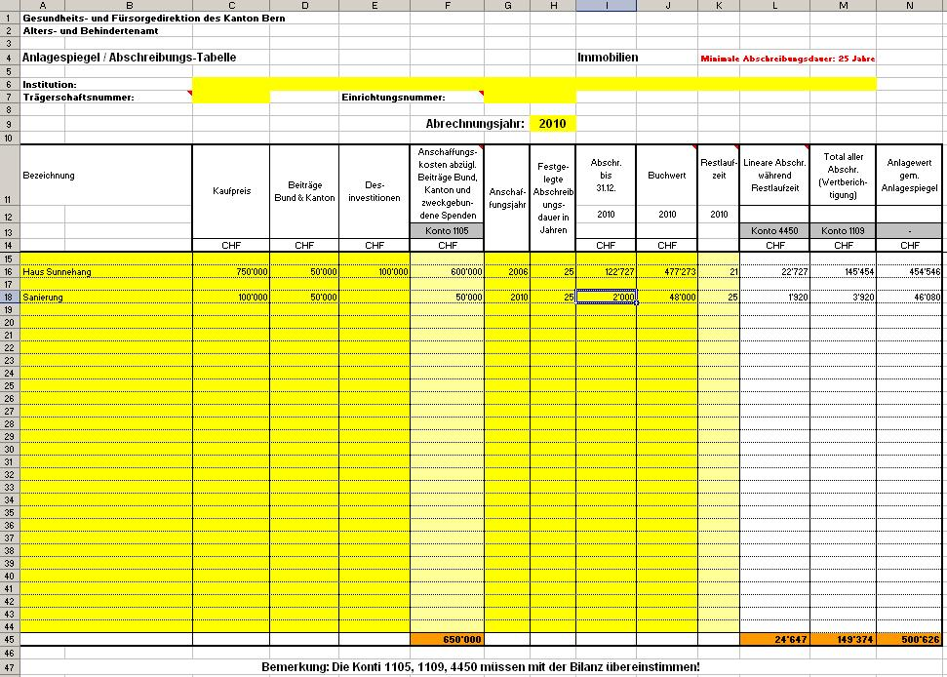

1

1

2
3
4
5

Betriebsjahr 2011
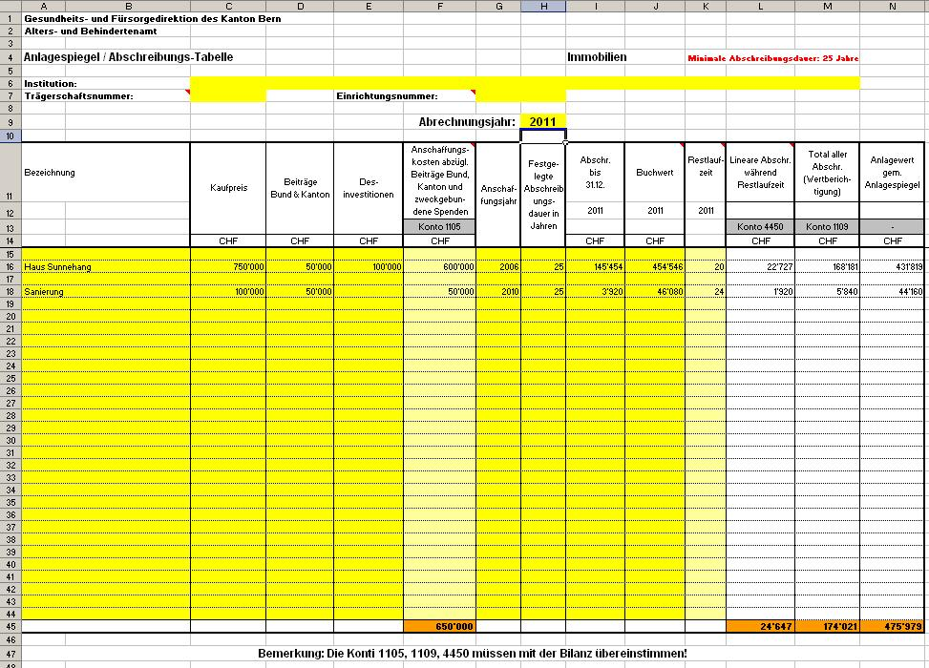

6

7
8

Jährlich anzupassen sind folgende Felder:

Ziffer 6 = Vertragsjahr angeben (hier 2011; Restlaufzeit wird automatisch angepasst)
Ziffer 7 = Ziffer 5 aus dem Vorjahr (hier 2010)
Ziffer 8 = Ziffer 3 - Ziffer 4 aus dem Vorjahr (hier 2010)

Zu beachten:
Ist die Höhe der Beiträge des Kantons (und allenfalls des Bundes) noch nicht genau bekannt, ist mit
Schätzungen dieser Beiträge zu rechnen und bei Vorliegen der definitiven Verfügung sind die
entsprechenden Korrekturen vorzunehmen.

Führt die Institution bereits einen eigenen Anlagespiegel und enthält dieser sämtliche oben dargestellten
Informationen, kann dieser eingereicht werden.

In den auszufüllenden Tabellenblättern sind einzelne Felder mit einem Kommentar versehen.

